Pressupost
Pressupost: Subvencions per a l'adquisició de llibres i diaris destinats a les biblioteques del Sistema de Lectura Pública de Catalunya
Aquest és el model unificat de pressupost
i justificació que heu de fer servir durant tot el procés
de tramitació de l'ajut que heu sol·licitat.
Dades d'identificació del projecte:
Nom del sol·licitant |  |  |  | NIF

Títol del projecte

DESPESES (l'import "Total despeses" ha de coincidir amb la casella "Despesa total de l'activitat" del formulari de sol·licitud.) |  |  | INGRESSOS
Concepte | Pressupost inicial Emplenar quan presenteu la sol·licitud | Import executat Aquesta columna NOMÉS s'ha d'emplenar quan s'ha concedit l'ajut i heu de justificar-lo. | Concepte | Pressupost inicial Emplenar quan presentau la sol·licitud | Import executat Aquesta columna NOMÉS s'ha d'emplenar quan s'ha concedit l'ajut i heu de justificar-lo.

Adquisició de llibres i diaris de la biblioteca |  |  | Subvenció de Cultura / OSIC
(segons l'import de la taula de barems, punt 4 de les bases específiques) |  |  | (segons l'import de la taula de barems, punt 4 de les bases específiques)
 |  |  | Fons propis
Total despeses | 0.00 € | 0.00 € | Total ingressos | 0.00 € | 0.00 €

 |  |  | Import previst | Import realitzat
TOTAL DESPESES |  |  | 0.00 € | 0.00 €
TOTAL INGRESSOS |  |  | 0.00 € | 0.00 €
RESULTAT (les despeses i els ingressos han d'estar equilibrats) |  |  | 0.00 € | 0.00 €

Taula de barems
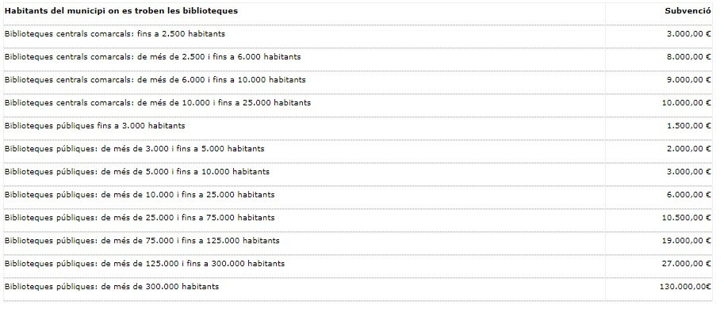

Tornar al pressupost

